Столи прямі


Прайс-лист офісних меблів Лофт
Серія "Вулкан" Колір: Фаєрвуд У маркуванні літера "В" | Маркування | Розміри (ш/г/в) | Ціна, опт | Ціна, роздріб | Примітка | Серія "Айсберг" Колір: Дуб крафт білий У маркуванні літера "А" | Серія "Голд" Колір: Дуб аппалачі У маркуванні літера "Г" | Серія "Хуртовина" Колір: Хортиця У маркуванні літера "Х"
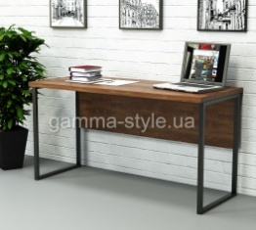 | СПЛВ-1 СПЛА-1 СПЛГ-1 СПЛХ-1 | 800х600х765 | 3780 | 5100 | Колір: Фаєрвуд, Дуб крафт білий, Дуб аппалачі. ДСП: 18 мм, стільниця потовщена 36мм, опора металева (чорна) 30х20мм, Крайка: пластик 0,5 - 2 мм | 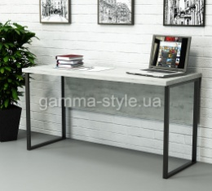 | 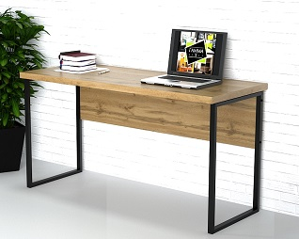 | 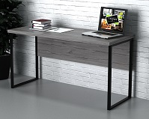

 |  | 1000х600х765 | 3978 | 5370

 |  | 1200х600х765 | 4206 | 5682
 |  | 1390х600х765 | 4686 | 6324
 |  | 1600х600х765 | 4836 | 6534
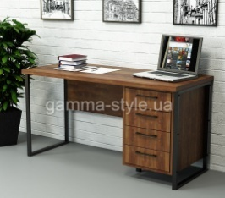 | СПЛВ-2 СПЛА-2 СПЛГ-2 СПЛХ-2 | 1200х600х765 | 7446 | 10056 | Колір: Фаєрвуд, Дуб крафт білий, Дуб аппалачі. ДСП: 18 мм, стільниця потовщена 36мм, опора металева (чорна) 30х20мм, Крайка: пластик 0,5 - 2 мм, телескопічні направляючі, ручка металева 128мм | 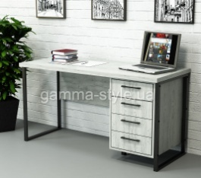 | 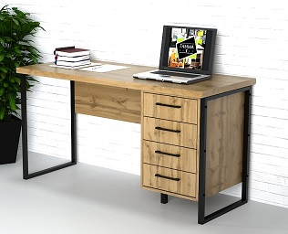 | 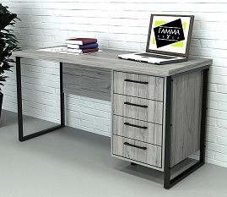

 |  | 1390х600х765 | 7908 | 10674

 |  | 1600х600х765 | 8322 | 11238

 | СПЛВ-3 СПЛА-3 СПЛГ-3 СПЛХ-3 | 1200х600х765 | 7188 | 9702 | Колір: Фаєрвуд, Дуб крафт білий, Дуб аппалачі. ДСП: 18 мм, стільниця потовщена 36мм, опора металева (чорна) 30х20мм, Крайка: пластик 0,5 - 2 мм, телескопічні направляючі, ручка металева 128мм | 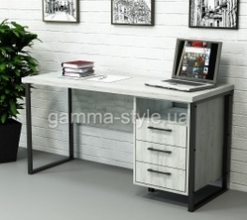 | 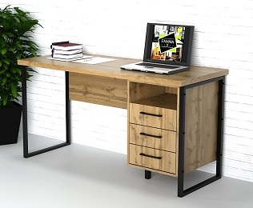 | 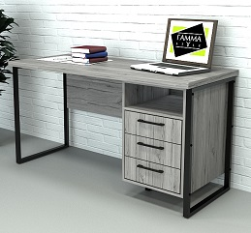

 |  | 1390х600х765 | 7590 | 10248

 |  | 1600х600х765 | 7962 | 10746

 | СПЛВ-4 СПЛА-4 СПЛГ-4 СПЛХ-4 | 1200х600х765 | 6834 | 9228 | Колір: Фаєрвуд, Дуб крафт білий, Дуб аппалачі. ДСП: 18 мм, стільниця потовщена 36мм, опора металева (чорна) 30х20мм, Крайка: пластик 0,5 - 2 мм, телескопічні направляючі, ручка металева 128мм |  | 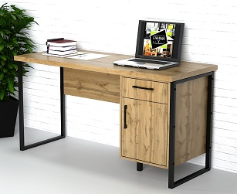 | 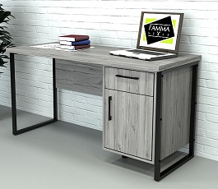

 |  | 1390х600х765 | 7230 | 9768

 |  | 1600х600х765 | 7590 | 10248

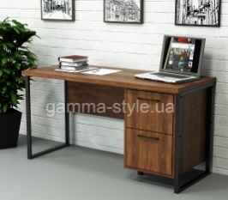 | СПЛВ-5 СПЛА-5 СПЛГ-5 СПЛХ-5 | 1200х600х765 | 7146 | 9648 | Колір: Фаєрвуд, Дуб крафт білий, Дуб аппалачі. ДСП: 18 мм, стільниця потовщена 36мм, опора металева (чорна) 30х20мм, Крайка: пластик 0,5 - 2 мм, телескопічні направляючі, ручка металева 128мм |  | 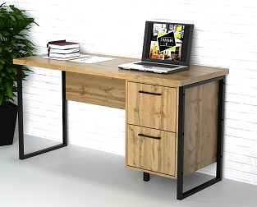 | 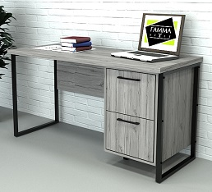

 |  | 1390х600х765 | 7536 | 10176

 |  | 1600х600х765 | 7896 | 10662

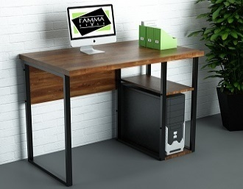 | СПЛВ-7 СПЛА-7 СПЛГ-7 СПЛХ-7 | 1000х600х765 | 5124 | 6918 | Колір: Фаєрвуд, Дуб крафт білий, Дуб аппалачі. ДСП: 18 мм, стільниця потовщена 36мм, опора металева (чорна) 30х20мм, Крайка: пластик 0,5 - 2 мм | 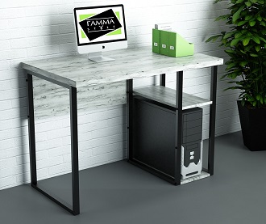 | 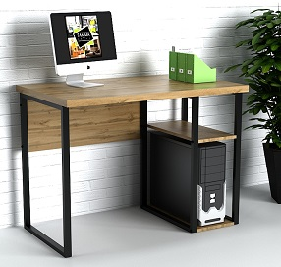 | 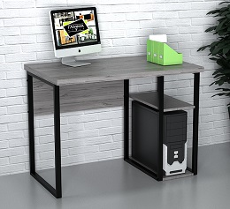

 |  | 1200х600х765 | 5502 | 7428

 |  | 1390х600х765 | 6120 | 8262

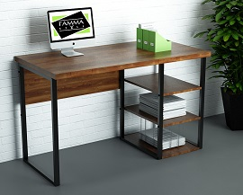 | СПЛВ-8 СПЛА-8 СПЛГ-8 СПЛХ-8 | 1000х600х765 | 5412 | 7308 | Колір: Фаєрвуд, Дуб крафт білий, Дуб аппалачі. ДСП: 18 мм, стільниця потовщена 36мм, опора металева (чорна) 30х20мм, Крайка: пластик 0,5 - 2 мм | 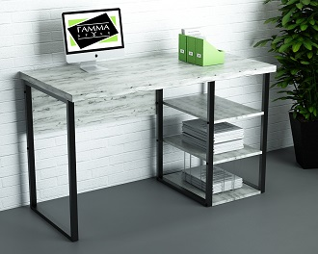 | 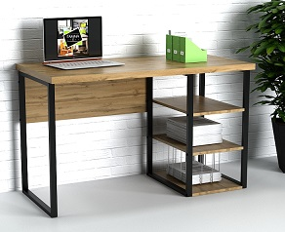 | 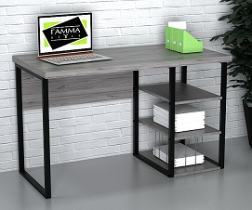

 |  | 1200х600х765 | 5790 | 7818

 |  | 1390х600х765 | 6402 | 8640

Столи лофт зі стільницею товщиною 18 мм
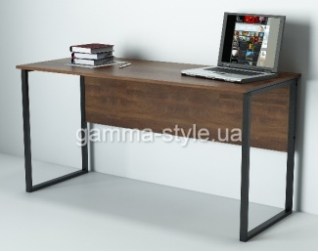 | СПЛВ-1-1 СПЛА-1-1 СПЛГ-1-1 СПЛХ-1-1 | 1000х600х750 | 3252 | 4398 | Колір: Фаєрвуд, Дуб крафт білий, Дуб аппалачі. ДСП: 18 мм, стільниця - 18 мм, опора металева (чорна) 30х20мм, Крайка: пластик 0,5 - 2 мм | 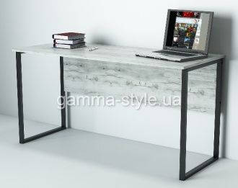 | 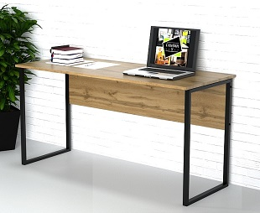 | 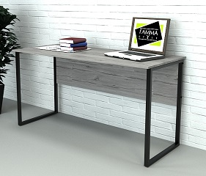
 |  | 1200х600х750 | 3378 | 4560

 |  | 1390х600х750 | 3738 | 5046

 |  | 1600х600х750 | 3786 | 5118

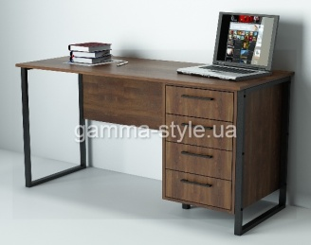 | СПЛВ-2-1 СПЛА-2-1 СПЛГ-2-1 СПЛХ-2-1 | 1200х600х750 | 6612 | 8922 | Колір: Фаєрвуд, Дуб крафт білий, Дуб аппалачі. ДСП: 18 мм, стільниця - 18 мм, опора металева (чорна) 30х20мм, Крайка: пластик 0,5 - 2 мм, телескопічні направляючі, ручка металева 128мм | 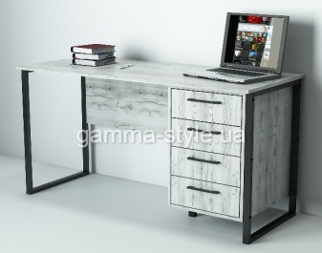 | 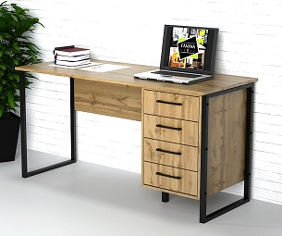 | 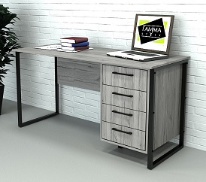

 |  | 1390х600х750 | 6972 | 9408

 |  | 1600х600х750 | 7242 | 9780

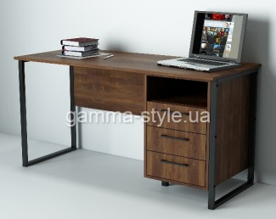 | СПЛВ-3-1 СПЛА-3-1 СПЛГ-3-1 СПЛХ-3-1 | 1200х600х750 | 6372 | 8604 | Колір: Фаєрвуд, Дуб крафт білий, Дуб аппалачі. ДСП: 18 мм, стільниця - 18 мм, опора металева (чорна) 30х20мм, Крайка: пластик 0,5 - 2 мм, телескопічні направляючі, ручка металева 128мм | 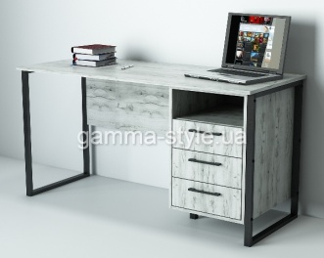 | 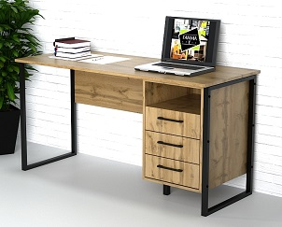 | 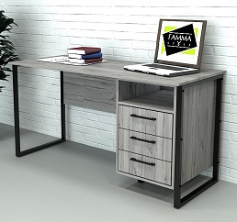

 |  | 1390х600х750 | 6642 | 8952

 |  | 1600х600х750 | 6888 | 9294

 | СПЛВ-4-1 СПЛА-4-1 СПЛГ-4-1 СПЛХ-4-1 | 1200х600х750 | 6012 | 8118 | Колір: Фаєрвуд, Дуб крафт білий, Дуб аппалачі. ДСП: 18 мм, стільниця - 18 мм, опора металева (чорна) 30х20мм, Крайка: пластик 0,5 - 2 мм, телескопічні направляючі, ручка металева 128мм |  | 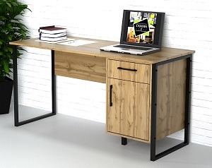 | 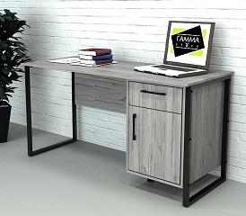

 |  | 1390х600х750 | 6282 | 8478

 |  | 1600х600х750 | 6510 | 8784

 | СПЛВ-5-1 СПЛА-5-1 СПЛГ-5-1 СПЛХ-5-1 | 1200х600х750 | 6324 | 8532 | Колір: Фаєрвуд, Дуб крафт білий, Дуб аппалачі. ДСП: 18 мм, стільниця - 18 мм, опора металева (чорна) 30х20мм, Крайка: пластик 0,5 - 2 мм, телескопічні направляючі, ручка металева 128мм | 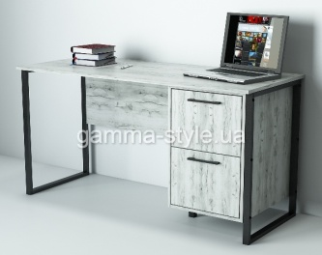 | 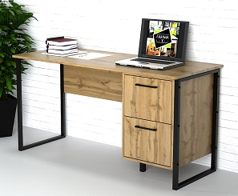 | 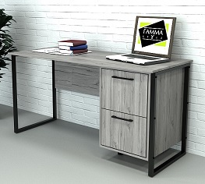

 |  | 1390х600х750 | 6582 | 8898

 |  | 1600х600х750 | 6870 | 9276

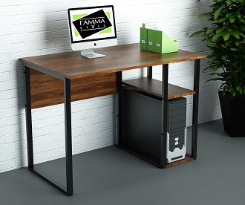 | СПЛВ-7-1 СПЛА-7-1 СПЛГ-7-1 СПЛХ-7-1 | 1000х600х750 | 4404 | 5946 | Колір: Фаєрвуд, Дуб крафт білий, Дуб аппалачі. ДСП: 18 мм, стільниця - 18мм, опора металева (чорна) 30х20мм, Крайка: пластик 0,5 - 2 мм | 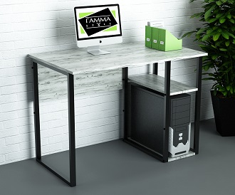 | 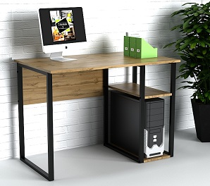 | 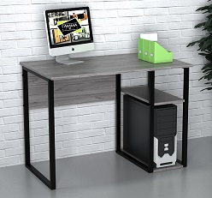

 |  | 1200х600х750 | 4668 | 6294

 |  | 1390х600х750 | 4896 | 6612

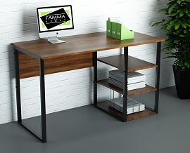 | СПЛВ-8-1 СПЛА-8-1 СПЛГ-8-1 СПЛХ-8-1 | 1000х600х750 | 4692 | 6342 | Колір: Фаєрвуд, Дуб крафт білий, Дуб аппалачі. ДСП: 18 мм, стільниця - 18мм, опора металева (чорна) 30х20мм, Крайка: пластик 0,5 - 2 мм | 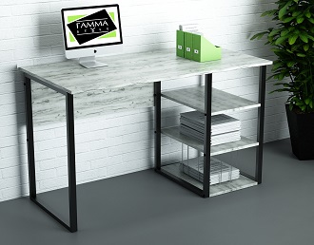 | 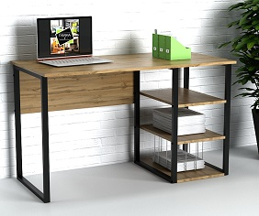 | 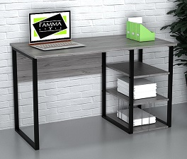

 |  | 1200х600х750 | 4956 | 6702

 |  | 1390х600х750 | 5184 | 7002

Столи лофт з металевими опорами 60х30мм
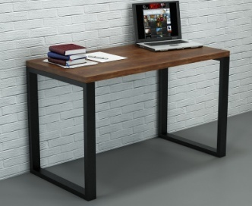 | СПЛВ-6 СПЛА-6 СПЛГ-6 СПЛХ-6 | 1200х600х765 | 5718 | 7719 | Колір: Фаєрвуд, Дуб крафт білий, Дуб аппалачі. Стільниця - 36 мм, опора металева (чорна) 60х30мм, Крайка: пластик - 2 мм, |  |  | 

 |  | 1390х600х765 | 6189 | 8358

   

Можливе виготовлення з матеріалу іншого кольору та інших розмірів, розробка індивідуального проекту
Всі меблі поставляються в розібраному стані та в упаковці. Можливе замовлення послуги зборки.
https://gamma-style.ua
При виготовленні елементів меблів інших розмірів або з матеріалу іншого кольору ціна та строки поставки можуть бути збільшені

Столи кутові
Прайс-лист офісних меблів Лофт
Серія "Вулкан" Колір: Фаєрвуд У маркуванні літера "В" | Маркування | Розміри (ш/г/в) | Ціна, опт | Ціна, роздріб | Примітка | Серія "Айсберг" Колір: Дуб крафт білий У маркуванні літера "А" | Серія "Голд" Колір: Дуб аппалачі У маркуванні літера "Г" | Серія "Хуртовина" Колір: Хортиця У маркуванні літера "Х"
 | СУЛВ-1 СУЛА-1 СУЛГ-1 СУЛХ-1 | 1400х1200х765 | 7026 | 9480 | Колір: Фаєрвуд, Дуб крафт білий, Дуб аппалачі. ДСП: 18 мм, стільниця потовщена 36мм, опора металева (чорна) 30х20мм, Крайка: пластик 0,5 - 2 мм |  | 

 |  | 1400х1400х765 | 7236 | 9774

 |  | 1600х1400х765 | 7488 | 10104

 | СУЛВ-2 СУЛА-2 СУЛГ-2 СУЛХ-2 | 1400х1200х765 | 10632 | 14352 | Колір: Фаєрвуд, Дуб крафт білий, Дуб аппалачі. ДСП: 18 мм, стільниця потовщена 36мм, опора металева (чорна) 30х20мм, Крайка: пластик 0,5 - 2 мм, телескопічні направляючі, ручка металева 128мм |  |  | 

 |  | 1400х1400х765 | 11364 | 15366

 |  | 1600х1400х765 | 11766 | 15882

 | СУЛВ-3 СУЛА-3 СУЛГ-3 СУЛХ-3 | 1400х1200х765 | 10200 | 13776 | Колір: Фаєрвуд, Дуб крафт білий, Дуб аппалачі. ДСП: 18 мм, стільниця потовщена 36мм, опора металева (чорна) 30х20мм, Крайка: пластик 0,5 - 2 мм, телескопічні направляючі, ручка металева 96мм |  |  | 

 |  | 1400х1400х765 | 10512 | 14190

 |  | 1600х1400х765 | 10704 | 14424

 | СУЛВ-4 СУЛА-4 СУЛГ-4 СУЛХ-4 | 1400х1200х765 | 9360 | 12636 | Колір: Фаєрвуд, Дуб крафт білий, Дуб аппалачі. ДСП: 18 мм, стільниця потовщена 36мм, опора металева (чорна) 30х20мм, Крайка: пластик 0,5 - 2 мм, телескопічні направляючі, ручка металева 128мм |  |  | 

 |  | 1400х1400х765 | 9966 | 13458

 |  | 1600х1400х765 | 10470 | 14106

 | СУЛВ-5 СУЛА-5 СУЛГ-5 СУЛХ-5 | 1400х1200х765 | 9786 | 13212 | Колір: Фаєрвуд, Дуб крафт білий, Дуб аппалачі. ДСП: 18 мм, стільниця потовщена 36мм, опора металева (чорна) 30х20мм, Крайка: пластик 0,5 - 2 мм, телескопічні направляючі, ручка металева 128мм |  |  | 

 |  | 1400х1400х765 | 10782 | 14106

 |  | 1600х1400х765 | 10944 | 14772

 | СУЛВ-7 СУЛА-7 СУЛГ-7 СУЛХ-7 | 1400х1200х765 | 8178 | 11046 | Колір: Фаєрвуд, Дуб крафт білий, Дуб аппалачі. ДСП: 18 мм, стільниця потовщена 36мм, опора металева (чорна) 30х20мм, Крайка: пластик 0,5 - 2 мм, |  | 

 |  | 1400х1400х765 | 8382 | 11316

 |  | 1600х1400х765 | 8772 | 11832

 | СУЛВ-8 СУЛА-8 СУЛГ-8 СУЛХ-8 | 1400х1200х765 | 8460 | 11418 | Колір: Фаєрвуд, Дуб крафт білий, Дуб аппалачі. ДСП: 18 мм, стільниця потовщена 36мм, опора металева (чорна) 30х20мм, Крайка: пластик 0,5 - 2 мм, |  | 

 |  | 1400х1400х765 | 8682 | 11724

 |  | 1600х1400х765 | 9060 | 12222

Столи лофт зі стільницею товщиною 18 мм
 | СУЛВ-1-1 СУЛА-1-1 СУЛГ-1-1 СУЛХ-1-1 | 1400х1200х750 | 5370 | 7236 | Колір: Фаєрвуд, Дуб крафт білий, Дуб аппалачі. ДСП: 18 мм, стільниця - 18 мм, опора металева (чорна) 30х20мм, Крайка: пластик 0,5 - 2 мм |  |  | 

 |  | 1400х1400х750 | 5478 | 7386

 |  | 1600х1400х750 | 5550 | 7500

 | СУЛВ-2-1 СУЛА-2-1 СУЛГ-2-1 СУЛХ-2-1 | 1400х1200х750 | 9000 | 12168 | Колір: Фаєрвуд, Дуб крафт білий, Дуб аппалачі. ДСП: 18 мм, стільниця - 18 мм, опора металева (чорна) 30х20мм, Крайка: пластик 0,5 - 2 мм, телескопічні направляючі, ручка металева 128мм |  |  | 

 |  | 1400х1400х750 | 9600 | 12954

 |  | 1600х1400х750 | 9744 | 13158

 | СУЛВ-3-1 СУЛА-3-1 СУЛГ-3-1 СУЛХ-3-1 | 1400х1200х750 | 8490 | 11466 | Колір: Фаєрвуд, Дуб крафт білий, Дуб аппалачі. ДСП: 18 мм, стільниця - 18 мм, опора металева (чорна) 30х20мм, Крайка: пластик 0,5 - 2 мм, телескопічні направляючі, ручка металева 128мм |  |  | 

 |  | 1400х1400х750 | 8970 | 12108

 |  | 1600х1400х750 | 9408 | 12714

 | СУЛВ-4-1 СУЛА-4-1 СУЛГ-4-1 СУЛХ-4-1 | 1400х1200х750 | 7668 | 10344 | Колір: Фаєрвуд, Дуб крафт білий, Дуб аппалачі. ДСП: 18 мм, стільниця - 18 мм, опора металева (чорна) 30х20мм, Крайка: пластик 0,5 - 2 мм, телескопічні направляючі, ручка металева 128мм |  |  | 

 |  | 1400х1400х750 | 8088 | 10926

 |  | 1600х1400х750 | 8430 | 11382

 | СУЛВ-5-1 СУЛА-5-1 СУЛГ-5-1 СУЛХ-5-1 | 1400х1200х750 | 8082 | 10914 | Колір: Фаєрвуд, Дуб крафт білий, Дуб аппалачі. ДСП: 18 мм, стільниця - 18 мм, опора металева (чорна) 30х20мм, Крайка: пластик 0,5 - 2 мм, телескопічні направляючі, ручка металева 128мм |  |  | 

 |  | 1400х1400х750 | 8664 | 11706

 |  | 1600х1400х750 | 8922 | 12054

 | СУЛВ-7-1 СУЛА-7-1 СУЛГ-7-1 СУЛХ-7-1 | 1400х1200х750 | 6522 | 8808 | Колір: Фаєрвуд, Дуб крафт білий, Дуб аппалачі. ДСП: 18 мм, стільниця потовщена 36мм, опора металева (чорна) 30х20мм, Крайка: пластик 0,5 - 2 мм, |  | 

 |  | 1400х1400х750 | 6612 | 8928

 |  | 1600х1400х750 | 6834 | 9228

 | СУЛВ-8-1 СУЛА-8-1 СУЛГ-8-1 СУЛХ-8-1 | 1400х1200х750 | 6804 | 9180 | Колір: Фаєрвуд, Дуб крафт білий, Дуб аппалачі. ДСП: 18 мм, стільниця потовщена 36мм, опора металева (чорна) 30х20мм, Крайка: пластик 0,5 - 2 мм, |  | 

 |  | 1400х1400х750 | 6894 | 9318

 |  | 1600х1400х750 | 7128 | 9630

Можливе виготовлення з матеріалу іншого кольору та інших розмірів, розробка індивідуального проекту
Всі меблі поставляються в розібраному стані та в упаковці. Можливе замовлення послуги зборки.
https://gamma-style.ua
При виготовленні елементів меблів інших розмірів або з матеріалу іншого кольору ціна та строки поставки можуть бути збільшені

Шафи
Прайс-лист офісних меблів Лофт
Серія "Вулкан" Колір: Фаєрвуд У маркуванні літера "В" | Маркування | Розміри (ш/г/в) | Ціна, опт | Ціна, роздріб | Примітка | Серія "Айсберг" Колір: Дуб крафт білий У маркуванні літера "А" | Серія "Голд" Колір: Дуб аппалачі У маркуванні літера "Г" | Серія "Хуртовина" Колір: Хортиця У маркуванні літера "Х"
 | ШЛВ-1 ШЛА-1 ШЛГ-1 | 600x400x1900 | 5508 | 7434 | Колір: Фаєрвуд, Дуб крафт білий, Дуб аппалачі. ДСП: 18 мм, Задня стінка: ДВП (білий), Опора металева (чорна) 30х20 мм, Крайка: пластик 0,5мм |  | 

 |  | 800x400x1900 | 5988 | 8082

 | ШЛВ-2 ШЛА-2 ШЛГ-2 | 600x400x1900 | 6672 | 8994 | Колір: Фаєрвуд, Дуб крафт білий, Дуб аппалачі. ДСП: 18 мм, Задня стінка: ДВП (білий), Опора металева (чорна) 30х20 мм, Крайка: пластик 0,5 мм, ручка металева 128мм |  | 

 |  | 800x400x1900 | 6912 | 9324

 | ШЛВ-2-1 ШЛА-2-1 ШЛГ-2-1 | 600x400x1900 | 11940 | 16122 | Колір: Фаєрвуд, Дуб крафт білий, Дуб аппалачі. ДСП: 18 мм, Задня стінка: ДВП (білий), Опора металева (чорна) 30х20 мм, Крайка: пластик 0,5 мм, ручка металева 128мм, рамка під скло: алюміній (чорний), скло тоноване 4мм (бронза/сатин) |  | 

 |  | 800x400x1900 | 12648 | 17076

 | ШЛВ-2-2 ШЛА-2-2 ШЛГ-2-2 | 600x400x1900 | 9162 | 12372 | Колір: Фаєрвуд, Дуб крафт білий, Дуб аппалачі. ДСП: 18 мм, Задня стінка: ДВП (білий), Опора металева (чорна) 30х20 мм, Крайка: пластик 0,5 мм, ручка металева 128мм, петлі на склі чорні, скло тоноване 4мм (бронза/сатин) |  | 

 |  | 800x400x1900 | 9558 | 12840

 | ШЛВ-3 ШЛА-3 ШЛГ-3 | 600x400x1900 | 6858 | 9258 | Колір: Фаєрвуд, Дуб крафт білий, Дуб аппалачі. ДСП: 18 мм, Задня стінка: ДВП (білий), Опора металева (чорна) 30х20 мм, Крайка: пластик 0,5 мм, ручка металева 128мм |  | 

 |  | 800x400x1900 | 7284 | 9828

 | ШЛВ-4 ШЛА-4 ШЛГ-4 | 600x400x1900 | 6918 | 9324 | Колір: Фаєрвуд, Дуб крафт білий, Дуб аппалачі. ДСП: 18 мм, Задня стінка: ДВП (білий), Опора металева (чорна) 30х20 мм, Крайка: пластик 0,5 мм, ручка металева 128мм |  | 

 |  | 800x400x1900 | 7974 | 10764

 | ШЛВ-4А ШЛА-4А ШЛГ-4А | 600x400x1900 | 6168 | 8322 | Колір: Фаєрвуд, Дуб крафт білий, Дуб аппалачі. ДСП: 18 мм, Задня стінка: ДВП (білий), Опора металева (чорна) 30х20 мм, Крайка: пластик 0,5 мм, ручка металева 128мм |  | 

 | СЛВ-1 СЛА-1 СЛГ-1 | 600x400x1900 | 5112 | 6906 | Колір: Фаєрвуд, Дуб крафт білий, Дуб аппалачі. ДСП: 18 мм, Опора металева (чорна) 30х20 мм, Крайка: пластик 0,5мм |  | 

 |  | 800x400x1900 | 5580 | 7542

 | СЛВ-1А СЛА-1А СЛГ-1А | 900x400x1900 | 5706 | 7710 | Колір: Фаєрвуд, Дуб крафт білий, Дуб аппалачі. ДСП: 18 мм, Опора металева (чорна) 30х20 мм, Крайка: пластик 0,5мм |  | 

 |  | 1100x400x1900 | 6216 | 8394

 | СЛВ-2 СЛА-2 СЛГ-2 | 600x400x1900 | 5868 | 7914 | Колір: Фаєрвуд, Дуб крафт білий, Дуб аппалачі. ДСП: 18 мм, Задня стінка: ДСП, Опора металева (чорна) 30х20 мм, Крайка: пластик 0,5 мм, ручка металева 128мм |  | 

 |  | 800x400x1900 | 6432 | 8688

 | СЛВ-2А СЛА-2А СЛГ-2А | 900x400x1900 | 6444 | 8706 | Колір: Фаєрвуд, Дуб крафт білий, Дуб аппалачі. ДСП: 18 мм, Задня стінка: ДСП, Опора металева (чорна) 30х20 мм, Крайка: пластик 0,5 мм, ручка металева 128мм |  | 

 |  | 1100x400x1900 | 7044 | 9504

 | СЛВ-3 СЛА-3 СЛГ-3 | 600x400x1900 | 6420 | 8688 | Колір: Фаєрвуд, Дуб крафт білий, Дуб аппалачі. ДСП: 18 мм, Задня стінка: ДСП, Опора металева (чорна) 30х20 мм, Крайка: пластик 0,5 мм, ручка металева 128мм |  | 

 |  | 800x400x1900 | 7116 | 9612

 | СЛВ-3А СЛА-3А СЛГ-3А | 900x400x1900 | 7008 | 9462 | Колір: Фаєрвуд, Дуб крафт білий, Дуб аппалачі. ДСП: 18 мм, Задня стінка: ДСП, Опора металева (чорна) 30х20 мм, Крайка: пластик 0,5 мм, ручка металева 128мм |  | 

 |  | 1100x400x1900 | 7740 | 10476

 | Стелаж "Вулкан" Стелаж "Айсберг" Стелаж "Голд" | 1150x320x1900 | 3756 | 5064 | Основний колір: Фаєрвуд, Дуб крафт білий, Дуб аппалачі. Додатковий колір: Чорний. ДСП: 18 мм, Крайка: пластик 0,5 мм. Розташування вертикальне та горизонтальне. |  | 



Можливе виготовлення з матеріалу іншого кольору та інших розмірів, розробка індивідуального проекту
Всі меблі поставляються в розібраному стані та в упаковці. Можливе замовлення послуги зборки.
https://gamma-style.ua
При виготовленні елементів меблів інших розмірів або з матеріалу іншого кольору ціна та строки поставки можуть бути збільшені

Тумби
Прайс-лист офісних меблів Лофт
Серія "Вулкан" Колір: Фаєрвуд У маркуванні літера "В" | Маркування | Розміри (ш/г/в) | Ціна, опт | Ціна, роздріб | Примітка | Серія "Айсберг" Колір: Дуб крафт білий У маркуванні літера "А" | Серія "Голд" Колір: Дуб аппалачі У маркуванні літера "Г" | Серія "Хуртовина" Колір: Хортиця У маркуванні літера "Х"
 | ТМЛВ-1 ТМЛА-1 ТМЛГ-1 | 400x450x650 | 5034 | 6798 | Колір: Фаєрвуд, Дуб крафт білий, Дуб аппалачі. ДСП: 18 мм, Задня стінка: ДСП, Опора металева (чорна) 30х20 мм, телескопічні направляючі, Крайка: пластик 0,5мм, ручка металева 128мм |  | 

 |  | 450x450x650 | 5148 | 6954

 | ТМЛВ-2 ТМЛА-2 ТМЛГ-2 | 400x450x650 | 4548 | 6144 | Колір: Фаєрвуд, Дуб крафт білий, Дуб аппалачі. ДСП: 18 мм, Задня стінка: ДСП, Опора металева (чорна) 30х20 мм, телескопічні направляючі, Крайка: пластик 0,5мм, ручка металева 128мм |  | 

 |  | 450x450x650 | 4734 | 6396

 | ТМЛВ-3 ТМЛА-3 ТМЛГ-3 | 400x450x650 | 4002 | 5400 | Колір: Фаєрвуд, Дуб крафт білий, Дуб аппалачі. ДСП: 18 мм, Задня стінка: ДСП, Опора металева (чорна) 30х20 мм, телескопічні направляючі, Крайка: пластик 0,5мм, ручка металева 128мм |  | 

 |  | 450x450x650 | 4182 | 5652

 | ТМЛВ-4 ТМЛА-4 ТМЛГ-4 | 400x450x650 | 3750 | 5064 | Колір: Фаєрвуд, Дуб крафт білий, Дуб аппалачі. ДСП: 18 мм, Задня стінка: ДСП, Опора металева (чорна) 30х20 мм, телескопічні направляючі, Крайка: пластик 0,5мм, ручка металева 128мм |  | 

 |  | 450x450x650 | 4404 | 5928

 | ТСЛВ-1 ТСЛА-1 ТСЛГ-1 | 800x450x580 | 5226 | 7044 | Колір: Фаєрвуд, Дуб крафт білий, Дуб аппалачі. ДСП: 18 мм, Задня стінка: ДСП, Опора металева (чорна) 30х20мм, телескопічні направляючі, Крайка: пластик 0,5мм, ручка металева 128мм |  | 

 |  | 1000x450x580 | 5736 | 7746

 | ТСЛВ-2 ТСЛА-2 ТСЛГ-2 | 800x450x580 | 5706 | 7704 | Колір: Фаєрвуд, Дуб крафт білий, Дуб аппалачі. ДСП: 18 мм, Задня стінка: ДСП, Опора металева (чорна) 30х20мм, телескопічні направляючі, Крайка: пластик 0,5мм, ручка металева 128мм |  | 

 |  | 1000x450x580 | 6036 | 8154

 | ТСЛВ-3 ТСЛА-3 ТСЛГ-3 | 800x450x580 | 5070 | 6840 | Колір: Фаєрвуд, Дуб крафт білий, Дуб аппалачі. ДСП: 18 мм, Задня стінка: ДСП, Опора металева (чорна) 30х20мм, телескопічні направляючі, Крайка: пластик 0,5мм, ручка металева 128мм |  | 

 |  | 1000x450x580 | 5694 | 7686

 | ТКВ-1 ТКА-1 ТКГ-1 | 410x350x900 | 2586 | 3504 | Колір: Фаєрвуд, Дуб крафт білий, Дуб аппалачі. ДСП: 18 мм, Задня стінка: ДСП, Крайка: пластик 0,5мм, ручка металева 128мм |  | 

Можливе виготовлення з матеріалу іншого кольору та інших розмірів, розробка індивідуального проекту
Всі меблі поставляються в розібраному стані та в упаковці. Можливе замовлення послуги зборки.
https://gamma-style.ua
При виготовленні елементів меблів інших розмірів або з матеріалу іншого кольору ціна та строки поставки можуть бути збільшені

Столи для переговорів
Прайс-лист офісних меблів Лофт
Серія "Вулкан" Колір: Фаєрвуд У маркуванні літера "В" | Маркування | Розміри (ш/г/в) | Ціна, опт | Ціна, роздріб | Примітка | Серія "Айсберг" Колір: Дуб крафт білий У маркуванні літера "А" | Серія "Голд" Колір: Дуб аппалачі У маркуванні літера "Г" | Серія "Хуртовина" Колір: Хортиця У маркуванні літера "Х"
 | КСЛВ-1/18 КСЛА-1/18 КСЛГ-1/18 | 2050х1100х750 | 9000 | 12168 | Колір: Фаєрвуд, Дуб крафт білий, Дуб аппалачі. ДСП: 18 мм, опора металева 60х30 мм, Стільниця - 18 мм. Вставка: ДСП чорне (200мм). |  | 

 | КСЛВ-1/36 КСЛА-1/36 КСЛГ-1/36 | 2050х1100х765 | 11532 | 15582 | Колір: Фаєрвуд, Дуб крафт білий, Дуб аппалачі. ДСП: 18 мм, опора металева 60х30 мм, Стільниця - 36 мм. Вставка: ДСП чорне (200мм).

 | КСЛВ-2/18 КСЛА-2/18 КСЛГ-2/18 | 2700х1100х750 | 12906 | 17418 | Колір: Фаєрвуд, Дуб крафт білий, Дуб аппалачі. ДСП: 18 мм, опора металева 60х30 мм, Стільниця - 18 мм. Вставка: ДСП чорне (200мм). |  | 

 | КСЛВ-2/36 КСЛА-2/36 КСЛГ-2/36 | 2700х1100х765 | 16014 | 21594 | Колір: Фаєрвуд, Дуб крафт білий, Дуб аппалачі. ДСП: 18 мм, опора металева 60х30 мм, Стільниця - 36 мм

 | Бесіда | 1400х800х765 | 6252 | 8454 | Колір: Фаєрвуд, Дуб крафт білий, Дуб аппалачі. Опора металева 60х30 мм, Стільниця - 36мм |  | 

 |  | 1600х800х765 | 6402 | 8652

 | Розмова | 1600х800х765 | 7188 | 9714 | Колір: Фаєрвуд, Дуб крафт білий, Дуб аппалачі. Опора металева 60х30 мм, Стільниця - 36мм, Вставка: ДСП чорне (100мм) |  | 

 | Діалог | в складеному 800х190х730 напіврозкладеному 800х1470х730 в розкладеному 800х2750х730 | 4422 | 5970 | Колір: Дуб аппалачі, Хортиця, Фаєрвуд, Дуб крафт білий; ДСП: 18 мм, Крайка: пластик 0,5. Колеса пластикові на металевій основі, Опори: металеві - 710х60 мм (чорні) |  | 

Можливе виготовлення з матеріалу іншого кольору та інших розмірів, розробка індивідуального проекту
Всі меблі поставляються в розібраному стані та в упаковці. Можливе замовлення послуги зборки.
https://gamma-style.ua
При виготовленні елементів меблів інших розмірів або з матеріалу іншого кольору ціна та строки поставки можуть бути збільшені

Столи керівника
Прайс-лист офісних меблів Лофт
Серія "Вулкан" Колір: Фаєрвуд У маркуванні літера "В" | Маркування | Розміри (ш/г/в) | Ціна, опт | Ціна, роздріб | Примітка | Серія "Айсберг" Колір: Дуб крафт білий У маркуванні літера "А" | Серія "Голд" Колір: Дуб аппалачі У маркуванні літера "Г"
 | СКВ-1 (1600) СКА-1 (1600) СКГ-1 (1600) | 1600x800x765 | 7116 | 9612 | Колір: Фаєрвуд, Дуб крафт білий, Дуб аппалачі. Опора металева 60х30 мм (чорна), Стільниця - 36мм, Крайка пластик 2мм. |  | 

 | СКВ-1 (1800) СКА-1 (1800) СКГ-1 (1800) | 1800x800x765 | 7434 | 10044 | Колір: Фаєрвуд, Дуб крафт білий, Дуб аппалачі. Опора металева 60х30 мм (чорна), Стільниця - 36мм, Крайка пластик 2мм. |  | 

 | СКВ-2 (1600) СКА-2 (1600) СКГ-2 (1600) | 1600x2800x765 (габарити конструкції) | 23712 | 32010 | Колір: Фаєрвуд, Дуб крафт білий, Дуб аппалачі. ДСП: 18 мм, Задня стінка: ДСП, Опора столів металева (чорна) 60х30 мм, Опора тумб металева (чорна) 30х20 мм, Крайка: пластик 2-0,5 мм, ручка металева 128мм, направляючі - телескопічні. |  | 

 | СКВ-2 (1800) СКА-2 (1800) СКГ-2 (1800) | 1800x2800x765 (габарити конструкції) | 24042 | 32394 | Колір: Фаєрвуд, Дуб крафт білий, Дуб аппалачі. ДСП: 18 мм, Задня стінка: ДСП, Опора столів металева (чорна) 60х30 мм, Опора тумб металева (чорна) 30х20 мм, Крайка: пластик 2-0,5 мм, ручка металева 128мм, направляючі - телескопічні. |  | 

 | СКВ-3 (1600) СКА-3 (1600) СКГ-3 (1600) | 1600x2000x765 (габарити конструкції) | 12828 | 17340 | Колір: Фаєрвуд, Дуб крафт білий, Дуб аппалачі. ДСП: 18 мм, Задня стінка: ДСП, Опора столів металева (чорна) 60х30 мм, Опора тумб металева (чорна) 30х20 мм, Крайка: пластик 2-0,5 мм, ручка металева 128мм, направляючі - телескопічні. |  | 

 | СКВ-3 (1800) СКА-3 (1800) СКГ-3 (1800) | 1800x2000x765 (габарити конструкції) | 13134 | 17724 | Колір: Фаєрвуд, Дуб крафт білий, Дуб аппалачі. ДСП: 18 мм, Задня стінка: ДСП, Опора столів металева (чорна) 60х30 мм, Опора тумб металева (чорна) 30х20 мм, Крайка: пластик 2-0,5 мм, ручка металева 128мм, направляючі - телескопічні. |  | 

Елементи СКВ-2/СКА-2/СКГ-2 та СКВ-3/СКА-3/СКГ-3
 | СКВ-1 (1600) СКА-1 (1600) СКГ-1 (1600) | 1600x800x765 | 7116 | 9612 | Колір: Фаєрвуд, Дуб крафт білий, Дуб аппалачі. Опора металева 60х30 мм (чорна), Стільниця - 36мм, Крайка пластик 2мм.

 | СКВ-1 (1800) СКА-1 (1800) СКГ-1 (1800) | 1800x800x765 | 7434 | 10044

 | СПЛВ-6 СПЛА-6 СПЛГ-6 | 1200x600x765 | 5712 | 7722 | Колір: Фаєрвуд, Дуб крафт білий, Дуб аппалачі. Стільниця - 36 мм, опора металева (чорна) 60х30мм, Крайка: пластик - 2 мм,

 | ТМЛВ-1 ТМЛА-1 ТМЛГ-1 | 450x450x650 | 5406 | 7302 | Колір: Фаєрвуд, Дуб крафт білий, Дуб аппалачі. ДСП: 18 мм, Задня стінка: ДВП (білий), Опора металева (чорна) 30х20 мм, Крайка: пластик 0,5 мм, ручка металева 128мм | 

 | ТСЛВ-1 ТСЛА-1 ТСЛГ-1 | 800x450x580 | 5484 | 7398 | Колір: Фаєрвуд, Дуб крафт білий, Дуб аппалачі. ДСП: 18 мм, Задня стінка: ДСП, Опора металева (чорна) 30х20мм, телескопічні направляючі, Крайка: пластик 0,5мм, ручка металева 128мм

Компектація СКВ-2/СКА-2/СКГ-2 та СКВ-3/СКА-3/СКГ-3 може бути змінена в залежності від потреби замовника.

Можливе виготовлення з матеріалу іншого кольору та інших розмірів, розробка індивідуального проекту
Всі меблі поставляються в розібраному стані та в упаковці. Можливе замовлення послуги зборки.
https://gamma-style.ua
При виготовленні елементів меблів інших розмірів або з матеріалу іншого кольору ціна та строки поставки можуть бути збільшені

